Задание
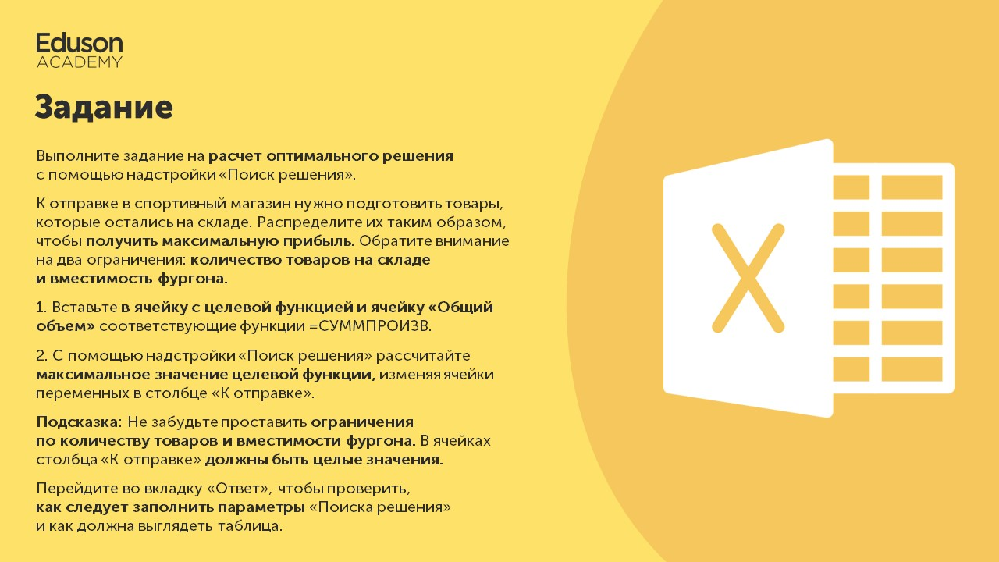

Приступить

Таблица
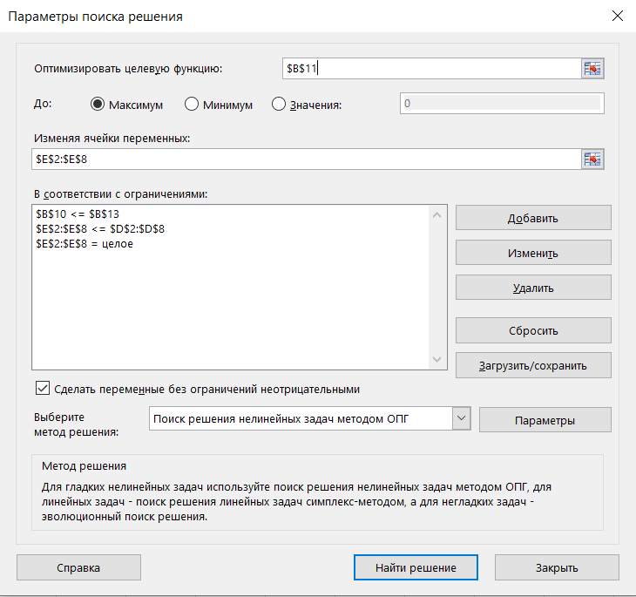
 | Стоимость | Объем, м3 | На складе, шт | К отправке, шт
Кроссовки Adidas | 5,450 ₽ | 0.3 | 215 | 0
Кроссовки Reebok | 5,990 ₽ | 0.3 | 180 | 0
Фитнес-ленты | 660 ₽ | 0.1 | 800 | 0
Диски для штанги | 4,560 ₽ | 1 | 250 | 0
Лыжи взрослые | 10,790 ₽ | 1.5 | 45 | 0
Коньки женские | 4,950 ₽ | 0.5 | 170 | 0
Коньки мужские | 7,680 ₽ | 0.5 | 125 | 0

Общий объем, м3 | 0
Целевая функция | 6,205,000 ₽

Вместимость фургона, м3 | 65

